상품제안서
애니존 USB-C 3.0 4K 7포트 멀티 허브 | 상품코드: S45039

 |  |  |  |  |  |  | 02-713-8555 | www.synergygift.co.kr
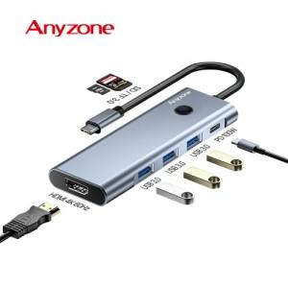

【상세/제작정보】 | -레이져 인쇄 50개 미만 시 기본인쇄비 발생<br>-실크인쇄 100개 미만 시 기본인쇄비 발생

【인쇄/포장옵션】 | 실크, 레이저 / 포장지포장

【공급단가】 | 수량 | 10~ | 50~ | 100~ | 300~ | 500~
*VAT별도 | 단가 | 29,200원 | 26,600원 | 25,900원 | 25,000원 | 24,600원

【상품 URL】 | https://www.synergygift.co.kr:443/src/goods_detail.php?gdno=45039

